Hoja1
MIGUEL ANGEL GIL DORADO |  |  |  | 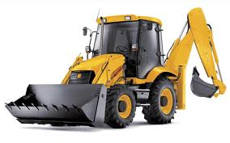
TRANSPORTES Y EXCAVADORAS
C/VICENTE ALEXANDER, Nº 14.
06470 GUAREÑA (BADAJOZ)
 | ( | 626 68 61 13
 |  |  |  | NIF 52.961.730-K

FACTURA Nº |  | 23 |  | FECHA | 2024-03-31

CLIENTE | SOCIEDAD AGRICOLA CAMPOAMENO |  |  | NIF | B/27873330
Dirección | Plaza Puerta del Sol nº9 entresuelo
Población | 36202 VIGO (PONTEVEDRA)

Cantidad | Concepto |  |  | Und | Total
 | Trab. Realizados en finca CAMPOAMENO

75.00 | Horas de retroexcavadora realizando apertura y |  |  | 40 | 3,000.00 €
 | cierre de zanjas.

 | ES33 0030 5002 5802 9342 0273

 |  |  | SUBTOTAL |  | 3,000.00 €
 |  |  |  | IVA 21% | 630.00 €
 |  |  | TOTAL FACTURA |  | 3,630.00 €

